Vorbemerkungen
Vorbemerkungen
Der vorliegende Statistische Bericht enthält die Ergebnisse der Erhebung über die Viehbestände zum 1. März 2023, die im Rahmen der Agrarstrukturerhebung 2023 in den landwirtschaftlichen Betrieben ermittelt wur­den. Die Ergebnisse dieser Erhebung liefern aktuelle Daten über den Viehbestand nach Nutzungszweck und Alter der Tiere, zur Struktur der Vieh­haltung, zu Bestandsgrößen der Tierbestände und zu den Haltungsplätzen. Alle Angaben dieses Berichtes beziehen sich ausschließlich auf die Viehhaltung in landwirtschaftlichen Be­trieben. Diese Angaben wurden repräsentativ erfasst.
Die Datenaufbereitung erfolgte zum Gebietsstand 1. März 2023. Differenzen im Zahlenmaterial entstehen durch unab­hängiges Runden.
Rechtsgrundlagen
- Verordnung (EU) 2018/1091 des Europäischen Parlaments und des Rates vom 18. Juli 2018 über integrierte Statistiken zu landwirtschaftlichen Betrieben und zur Aufhebung der Verordnungen (EG) Nr. 1166/2008 und (EU) Nr. 1337/2011.
- Durchführungsverordnung (EU) 2021/2286 der Kommission vom 16. Dezember 2021 zu den für das Referenzjahr 2023 gemäß der Verordnung (EU) 2018/1091 des Europäischen Parlaments und des Rates über integrierte Statistiken zu landwirtschaft­lichen Betrieben zu liefernden Daten hinsichtlich der Liste der Variablen und ihrer Beschreibung sowie zur Aufhebung der Verordnung (EG) Nr. 1200/2009 der Kommission.
- Agrarstatistikgesetz – (AgrStatG) in der Fassung der Bekanntmachung vom 17. Dezember 2009 (BGBI. I S. 3.886, das zuletzt durch Artikel 1 des Gesetzes vom 14. November 2022 (BGBI. I S. 2.030) geändert worden ist.
- Bundesstatistikgesetz (BStatG) in der Fassung der Bekanntmachung vom 20. Oktober 2016 (BGBI. I S. 2.394), das zuletzt durch Artikel 10 Absatz 5 des Gesetzes vom 20. Dezember 2022 (BGBI. I S. 2.727) geändert worden ist.
- Gesetz zur Gleichstellung stillgelegter und landwirtschaftlich genutzter Flächen vom 10. Juli 1995 (BGBI. I S. 910), das zuletzt durch Artikel 97 des Gesetzes vom 8. Juli 2016 (BGBI. I S. 1.594) geändert worden ist.
- Erhoben werden die Angaben zu § 8 Absatz 1 und zu § 27 Absatz 2 AgrStatG in Verbindung mit der Verordnung (EU) 2018/1091.
Mit der Fassung des Agrarstatistikgesetzes (AgrStatG) von 2009 wurden die Erfassungsgrenzen der Agrarstatistiken für die Landwirtschaftsbetriebe neu festgelegt. Demnach besteht seit 2010 Auskunftspflicht für Betriebe mit:
- mindestens 5 Hektar landwirtschaftlich genutzter Fläche oder
- mindestens jeweils 10 Rindern oder 50 Schweinen oder 10 Zuchtsauen oder 20 Schafen oder 20 Ziegen oder 1.000 Stück Geflügel oder
- jeweils 0,5 Hektar Hopfen oder Tabak oder 1,0 Hektar Dauerkulturen im Freiland oder je 0,5 Hektar Reb-, Baumschul- oder Obstfläche oder 0,5 Hektar Gemüse oder Erdbeeren im Freiland oder 0,3 Hektar Blumen oder Zierpflanzen im Frei­land oder 0,1 Hektar unter hohen begehbaren Schutzabdeckungen oder 0,1 Hektar Produktionsfläche für Speise­pilze.
Jedes der aufgeführten Kriterien begründet für sich die Auskunftspflicht als Landwirtschaftsbetrieb.

Erläuterungen
Erläuterungen
Der Stichtag für die Viehbestände war der 1. März 2023. Erhoben wurden die Bestände an Schweinen, Schafen, Ziegen, Geflügel und Einhufern. Die Bestände an Rindern wurden durch das Statistische Amt Mecklenburg-Vorpommern aus der HIT-Rinder­datenbank übernommen.
Die ermittelten Tierbestände werden unabhängig von der örtlichen Lage der Ställe und Anlagen derjenigen Gemeinde zuge­ordnet, in der sich der Betriebssitz befindet (Betriebssitzprinzip). Eine durchgängige Kreisschärfe kann somit nicht garantiert werden.
Landwirtschaftlicher Betrieb
Ein landwirtschaftlicher Betrieb ist eine technisch-wirtschaftliche Einheit, welche die Mindestgröße an landwirtschaftlich genutzter Fläche aufweist bzw. über vorgegebene Mindesttierbestände oder Mindestanbauflächen für Spezialkulturen verfügt, einer einheitlichen Betriebsführung untersteht und landwirtschaftliche Erzeugnisse oder zusätzlich auch Dienst­leistungen und andere Erzeugnisse hervorbringt. Die Absicht Gewinn zu erzielen, ist nicht erforderlich.
Landwirtschaftlich genutzte Fläche (LF)
Die landwirtschaftlich genutzte Fläche umfasst alle landwirtschaftlich oder gärtnerisch genutzten Flächen einschließlich der im Rahmen eines Stilllegungsprogramms stillgelegten Flächen. Zur LF rechnen im Einzelnen folgende Kulturarten:
- Ackerland einschließlich gärtnerische Kulturen, auch unter hohen begehbaren Schutzabdeckungen, sowie aus der land­wirtschaftlichen Erzeugung genommenes Ackerland,
- Dauergrünland einschließlich aus der landwirtschaftlichen Erzeugung genommenes Dauergrünland,
- Haus- und Nutzgärten,
- Baum- und Beerenobstanlagen (ohne Erdbeeren), Flächen mit Nussbäumen,
- Baumschulflächen (ohne forstliche Pflanzgärten für den Eigenbedarf),
- Rebland,
- Weihnachtsbaumkulturen,
- andere Dauerkulturen (Korbweiden- und Pappelanlagen außerhalb des Waldes),
- Dauerkulturen unter hohen begehbaren Schutzabdeckungen (ohne Schutz- und Schattennetze).
Rinder
Sämtliche Rinder einschließlich Kälber, Jungvieh, Färsen, Kühe zur Milchgewinnung, Ammen- und Mutterkühe, Schlacht- und Mastkühe, Mastochsen und -bullen, Zuchtbullen und Zugochsen.
Milchkühe
Weibliche Rinder, die bereits gekalbt haben (einschließlich Tiere unter zwei Jahren) und die aufgrund ihrer Rasse oder Veran­lagung ausschließlich oder hauptsächlich zur Erzeugung von Milch gehalten werden, die zum menschlichen Ver­brauch oder zur Herstellung von Milcherzeugnissen bestimmt ist.
Andere Kühe
Weibliche Rinder, die bereits gekalbt haben (einschließlich Tiere unter zwei Jahren) und die aufgrund ihrer Rasse oder Veran­lagung ausschließlich oder hauptsächlich zur Kälbererzeugung gehalten werden und deren Milch nicht für den menschlichen Verbrauch oder zur Herstellung von Milcherzeugnissen bestimmt ist.
Ferkel
Hierzu zählen Saug- und Aufzuchtferkel bis zu einem Lebendgewicht von 20 kg.
Zuchtsauen
Für die Zucht bestimmte Sauen einschließlich der für die Zucht bestimmten Jungsauen ab 50 kg Lebendgewicht.
Andere Schweine
Hierzu zählen Jungschweine ab einem Lebendgewicht von 20 kg, Mastschweine, Eber, ausgemerzte Zuchtsauen und Zuchtläufer bis 50 kg.
Milchschafe
Mutterschafe, die ausschließlich oder hauptsächlich für die Erzeugung von Milch gehalten werden und deren Milch zum menschlichen Verbrauch und/oder zur Weiterverarbeitung in Milcherzeugnisse bestimmt ist. Dabei ist die Nutzung eines Schafes als Milchschaf ausschlaggebend und nicht dessen Rasse.
Andere Mutterschafe
Hierunter fallen alle Mutterschafe ohne Milchschafe. Dazu zählen weibliche Schafe unter einem Jahr, die bereits gedeckt sind und nicht zur Nutzung als Milchschafe vorgesehen sind.
Weibliche Ziegen zur Zucht
Hierzu zählen auch Milchziegen, Ammenziegen, bereits gedeckte Jungziegen und ausgemerzte Zuchtziegen.
Andere Ziegen
Sämtliche männlichen Ziegen, Zicklein, ungedeckte Jungziegen sowie alle weiblichen Ziegen, die nicht zur Zucht bestimmt sind.
Legehennen
Dazu zählen alle Hennen zur Eiererzeugung, unabhängig davon, ob die Eier zum Verbrauch oder zur Zucht bestimmt sind. Noch nicht legereife Bestände, die aber bereits als Legehennen aufgestallt sind, sind eingeschlossen. Zuchthähne sind mit einbezogen, Trut- und Perlhühner aber nicht, wohl aber Zwerghühner.
Masthühner
Dazu zählen alle Hühner bzw. Hähne, die für die Mast und damit zur Fleischproduktion (Schlachthühner/-hähne) vorge­sehen sind. Küken sind mit einbezogen. Legehennen, Junghennen, Junghennenküken, Trut- und Perlhühner zählen nicht dazu.

Pferde, Esel, Maultiere u. a.
Hier sind alle Pferde, Ponys, Esel, Maultiere oder weitere Einhufer angegeben, auch dann, wenn sie nur zu Freizeitzwecken des Betriebsinhabers oder seiner Familie gehalten werden.
Großvieheinheit
Eine Großvieheinheit (GV oder GVE) dient als Umrechnungsschlüssel zum Vergleich verschiedener Nutztiere auf Basis ihres Lebendgewichtes.
Koeffizienten für Großvieheinheiten

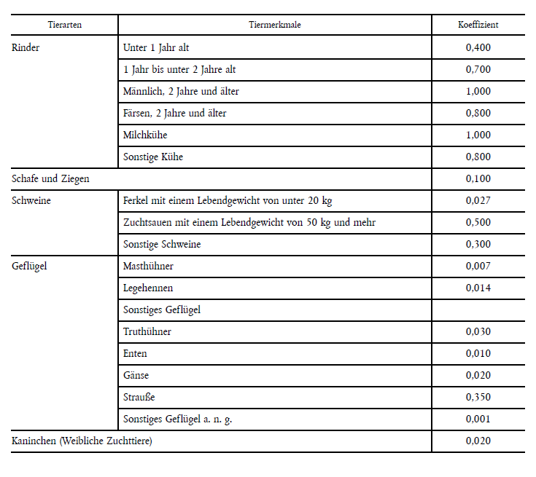

Ergebnisdarstellung
Im Jahr 2023 gab es in Mecklenburg-Vorpommern 2.700 Betriebe mit Viehhaltung. Damit sank die Zahl der vieh­haltenden Betriebe seit 2020 in Mecklenburg-Vorpommern um 10,5 Prozent. 56,9 Prozent aller landwirtschaftlichen Betriebe im Land hielten Vieh. Den größten Anteil daran hatten 1 680 Betriebe mit Rinderhaltung. Das entspricht 62,2 Prozent aller vieh­haltenden Betriebe.
Die Zahl der rinderhaltenden Betriebe sank in den vergangenen drei Jahren um 9,6 Prozent, die Zahl der milchkuhhalten­den Betriebe sogar um 13,3 Prozent, auf nun mehr 470 Betriebe mit 151.300 Milchkühen. Insbesondere bei diesen zeigt sich ein deutlicher Strukturwandel zu weniger, aber größeren Betrieben: Wurden im Jahr 2020 noch durchschnittlich 302 Milch­kühe je Betrieb gehalten, stieg die Zahl im Jahr 2023 auf 323 Milchkühe je Betrieb. Bundesweit wurden durch­schnitt­lich 81 Milchkühe je Betrieb gehalten.
Zudem hielten rund 300 Betriebe in Mecklenburg-Vorpommern 569.700 Schweine. Im Jahr 2020 waren es noch 329 Betriebe mit 762.636 Schweinen. Innerhalb von drei Jahren reduzierte sich die Zahl der Betriebe somit um 7,3 Prozent, wobei der Tierbestand um 25,3 Prozent sank. Die durchschnittliche Zahl der Tiere pro Betrieb sank von 2.318 auf 1 868, also um knapp 20 Prozent. Zum Vergleich: Bundesweit waren es 811 Schweine je Betrieb.
Auch die Schafhaltung reduzierte sich seit 2020. Während die Anzahl der Betriebe mit 510 stabil blieb, sank die Anzahl der gehaltenen Schafe um 15 Prozent auf 73.400 Tiere. Im Jahr 2020 hielt ein Betrieb im Durchschnitt 169 Schafe, im Jahr 2023 waren es nur noch 143 Schafe.
Bei den Betrieben mit Hühner- und Legehennenhaltung sank in den vergangenen drei Jahren die Anzahl der Betriebe um 16,5 Pro­zent von 611 auf 510 Betriebe. Der Bestand an Hühnern entwickelte sich dagegen positiv und stieg um 8,4 Prozent auf 9,16 Millio­nen Tiere an. Die Anzahl der Haltungsplätze stieg sogar um 16,2 Prozent auf 12,0 Millionen Plätze an. Während die Anzahl der Legehennenbetriebe im gleichen Zeitraum um 18,2 Prozent auf 430 Betriebe zurück ging, sank der Bestand an Legehennen um 8,1 Prozent auf 3,19 Millionen Tiere. Die Anzahl der Haltungsplätze für Legehennen reduzierte sich allerdings nur um 1,7 Pro­zent auf 3,59 Millionen Plätze.

